03_50문항_시각화
03_50문항_시각화
50문항 블라인드 다중평가의 모델별 점수 분포와 평균±표준편차 그래프

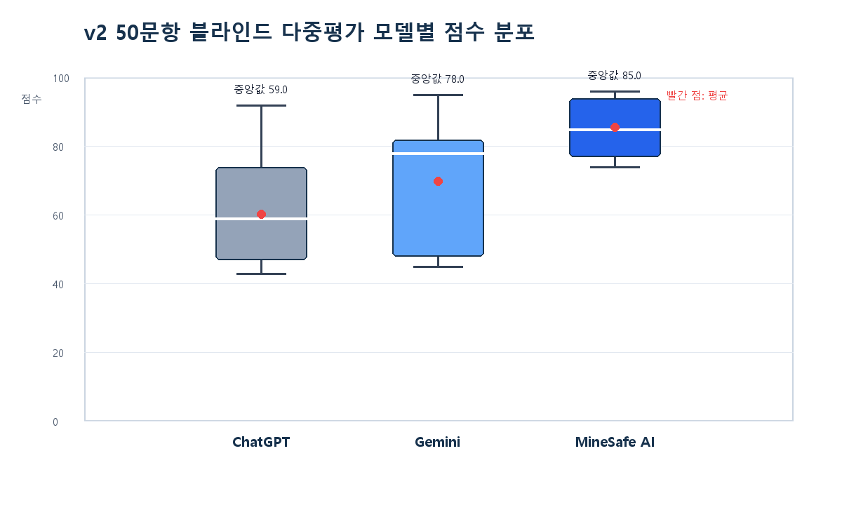 |  |  |  |  | 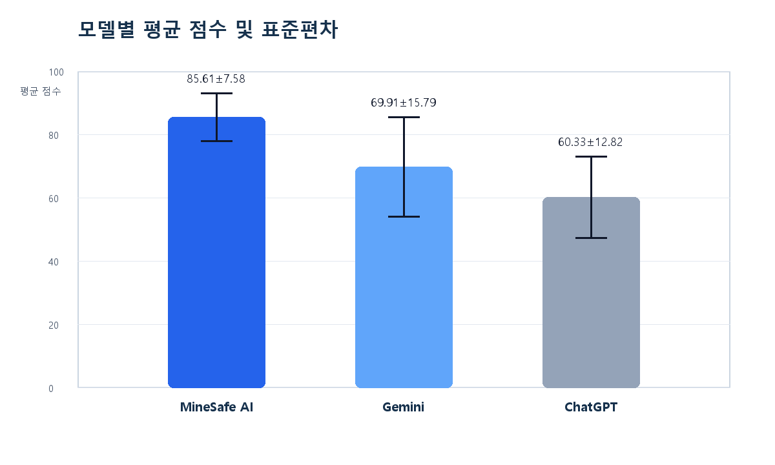

모델 | 평균 점수 | 중앙값 | 표준편차 | 순위 | 해석
MineSafe AI | 85.61 | 85 | 7.58 | 1위 | 평균 최고, 변동성 낮음
Gemini | 69.91 | 78 | 15.79 | 2위 | 평균 중간, 변동성 큼
ChatGPT | 60.33 | 59 | 12.82 | 3위 | 평균 최저, 일부 문항 변동

※ 박스플롯은 50문항 블라인드 다중평가의 모델별 점수 분포를 나타냅니다. 박스는 점수 분포, 가운데 선은 중앙값, 빨간 점은 평균입니다. MineSafe AI는 평균 85.61점으로 가장 높고, 표준편차 7.58로 상대적으로 안정적인 점수 분포를 보였습니다.

